TUTORIAL
Como preencher o banco de dados para realizar o cadastro a partir de cópia

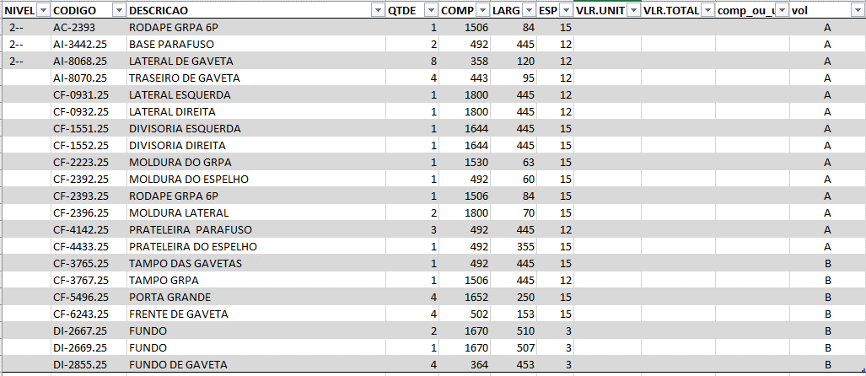
 |  |  |  |  |  | Copie e cole somente as peças que serão criadas em outro padrão

 |  |  |  |  |  | Preencha a coluna "VOL" e a coluna "comp_ou_usin com o volume em que as peças irão

 |  |  |  |  |  | APÓS A COLAGEM NA PLANILHA ESTRUTURA, VÁ PARA A PLANILHA FILTRAGEM E ATUALIZE OS DADOS PARA BUSCAR AS INFORMAÇÕES NA PLANILHA ESTRUTURA

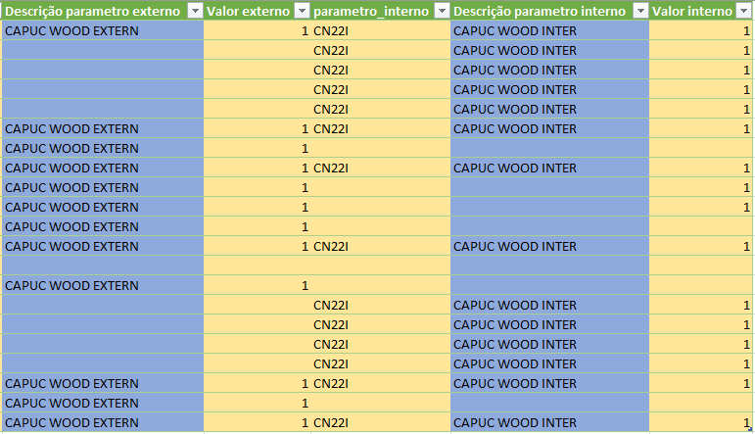
 |  |  |  |  |  |  |  |  |  |  |  |  | Preencha os campos pintados em amarelo

 |  |  |  |  |  |  |  |  |  |  |  |  | SIGA EXATAMENTE O FORMATO DE DIGITAÇÃO DA IMAGEM AO LADO

 | Código antigo | Código novo | Código da chapa | Ordem de operação | Volume |  | Código da fita maior | Código da fita menor | Código de pintura externa | Valor de pintura | Código de pintura interna | Valor de pintura

